Sheet
Оборудование: ПТ 17-25К (E2006.014.00)
Схема:БАЗОВАЯ
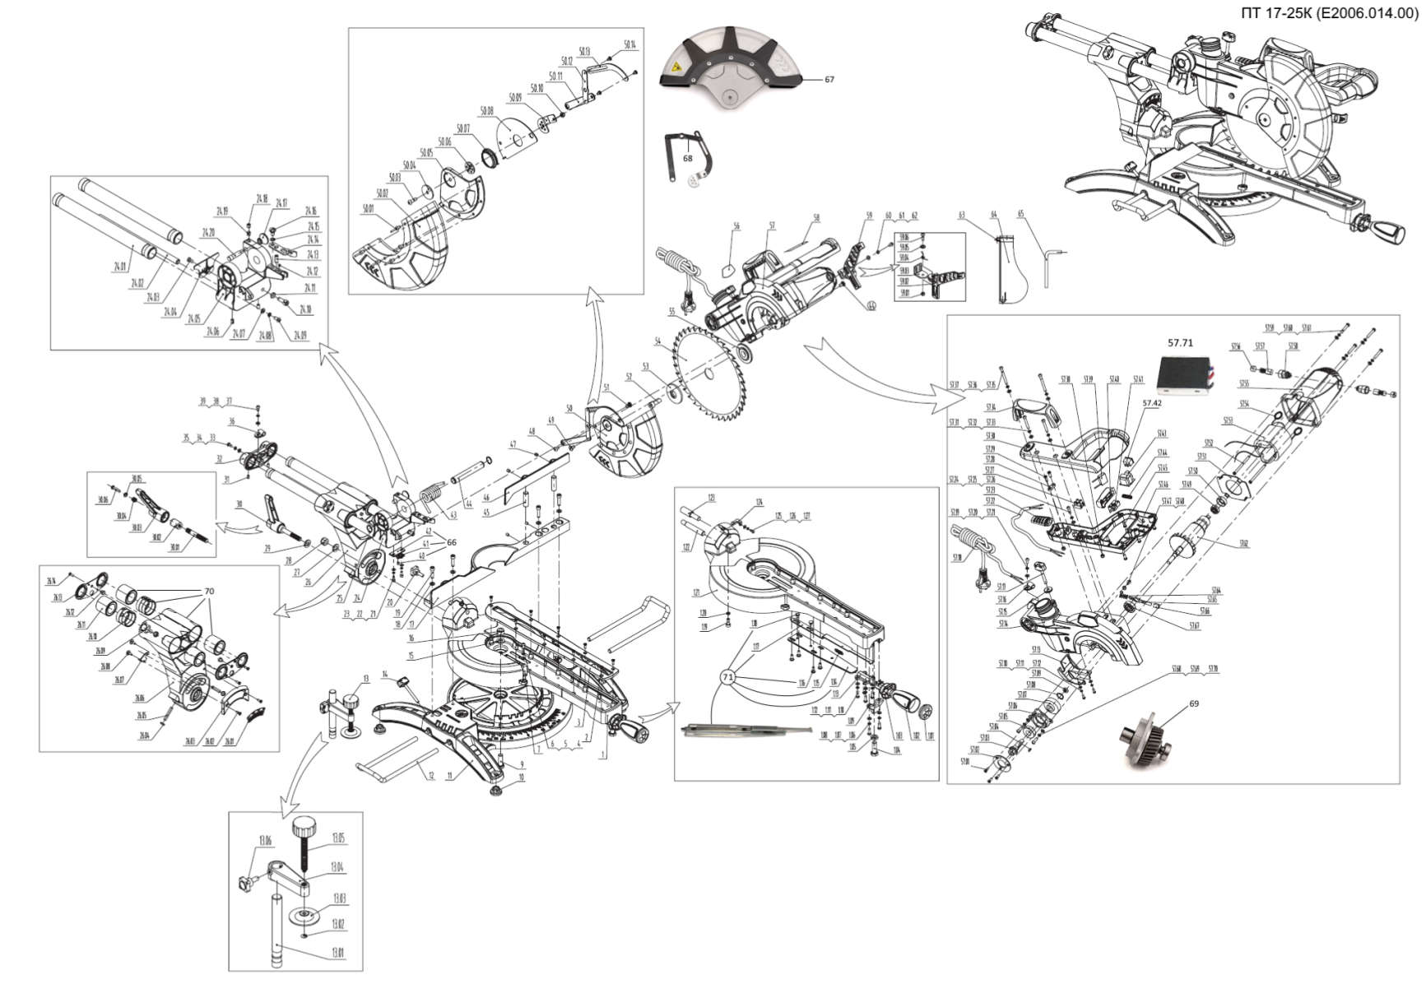
№ | Код ЛИТ | Полное описание | Название EN | Кол-во
1 | 1105.225950 | Стол поворотный в сборе | Turnplate assembly | 1
1.01 | 1105.226000 | Крышка рукоятки | Locking handle cover | 1
1.02 | 1105.226050 | Рукоятка | Locking handle | 1
1.03 | 1105.226100 | Рукоятка | Turnplate pull handle | 1
1.04 | 1105.226150 | Болт | Hex bolt M10x30 | 1
1.05 | 1105.226200 | Гайка | Hex thin nut M10 | 1
1.06 | 1105.226250 | Винт | Cross panhead screw M5x12 | 2
1.07 | 1105.226300 | Шайба | Spring washer 5 | 2
1.08 | 1105.226350 | Шайба | Flat washer 5 | 2
1.09 | 1105.226400 | Суппорт | Turnplate front support | 1
1.10 | 1105.226450 | Винт | Cross panhead screw M5x12 | 4
1.11 | 1105.226500 | Шайба | Spring washer 5 | 4
1.12 | 1105.226550 | Шайба | Flat washer 5 | 4
1.13 | 1105.226600 | Кронштейн | Turnplate locating base | 1
1.14 | 1105.226650 | Пластина | Turnplate locking pole | 1
1.15 | 1105.226700 | Пружина | Turnplate locating spring | 1
1.16 | 1105.226750 | Винт | Locking pole screw | 2
1.17 | 1105.226800 | Тяга | Turnplate locating pole | 1
1.18 | 1105.226850 | Заклёпка | Rivet | 2
1.19 | 1105.226900 | Винт | Inner hex screw M6x12 | 1
1.20 | 1105.226950 | Шайба | Spring washer 6 | 1
1.21 | 1105.227000 | Стол поворотный | Turnplate | 1
1.22 | 1105.227050 | Штифт | Locking arm pin | 1
1.23 | 1105.227100 | Штифт | Angle rod pin | 1
1.24 | 1105.227150 | Уголок | Locking arm angle hand | 1
1.25 | 1105.227200 | Шайба | Flat washer 4 | 1
1.26 | 1105.227250 | Шайба | Spring washer 4 | 1
1.27 | 1105.227300 | Винт | Cross panhead screw M4x10 | 1
2 | 1105.227350 | Винт | Cross flat head screw M4x10 | 9
3 | 1105.227400 | Пластина защитная | Kerf board | 1
4 | 1105.227450 | Винт | Cross panhead screw M5x16 | 1
5 | 1105.227500 | Шайба | Spring washer 5 | 1
6 | 1105.227550 | Шайба | Flat washer 5 | 1
7 | 1105.227600 | Указатель | Turnplate pointer | 1
9 | 1105.227650 | Болт | Hex bolt M10x30 | 1
10 | 1105.227700 | Ножка | Base feet | 4
11 | 1105.227750 | Основание | Base | 1
12 | 1105.227800 | Скоба | Supporting pole | 2
13 | 1105.227850 | Струбцина в сборе | Workpiece clip assembly | 1
13.01 | 1105.227900 | Штифт | Clip pole | 1
13.02 | 1105.227950 | Кольцо стопорное | Open circlip 5 | 1
13.03 | 1105.228000 | Шайба | Clip pressboard | 1
13.04 | 1105.228050 | Кронштейн | Clip support | 1
13.05 | 1105.228100 | Винт барашек | Clip screw | 1
13.06 | 1105.228150 | Винт барашек | Locking screw M6x16 | 1
14 | 1105.228200 | Винт барашек | Clamping knob M6x55 | 2
15 | 1105.228250 | Шайба | Flat washer 10 | 1
16 | 1105.228300 | Гайка | Hex locking nut M10 | 1
17 | 1105.228350 | Упор | Support | 1
18 | 1105.228400 | Шайба | Flat washer 6 | 4
19 | 1105.228450 | Винт | Inner hex screw M6x16 | 4
20 | 1105.228500 | Винт барашек | Locking screw M6x16 | 4
21 | 1105.228550 | Винт | Inner hex screw M4x8 | 2
22 | 1105.228600 | Шайба | Spring washer 4 | 2
23 | 1105.228650 | Шайба | Flat washer 4 | 2
24 | 1105.228700 | Соединитель штанг в сборе | Pulling pole assembly | 2
24.01 | 1105.228750 | Штанга | Pulling pole | 1
24.02 | 1105.228800 | Штифт | Pulling pole pin | 1
24.03 | 1105.228850 | Винт | Cross flat head screw M5x12 | 1
24.04 | 1105.228900 | Крышка | Pulling pole forebase cover | 1
24.05 | 1105.228950 | Соединитель штанг | Pulling pole forebase | 1
24.06 | 1105.229000 | Винт | Inner hex locating screw M6x8 | 2
24.07 | 1105.229050 | Шайба | Flat washer 5 | 1
24.08 | 1105.229100 | Шайба | Spring washer 5 | 1
24.09 | 1105.229150 | Винт | Cross panhead screw M5x12 | 1
24.10 | 1105.229200 | Винт | Inner hex screw M6x16 | 1
24.11 | 1105.229250 | Гайка | Hex thin nut M6 | 1
24.12 | 1105.229300 | Шарик | Ball 5 | 1
24.13 | 1105.229350 | Винт | Inner hex locating screw M6x16 | 1
24.14 | 1105.229400 | Пластина | Cut trough block | 1
24.15 | 1105.229450 | Шайба | Waveness spring washer 8 | 1
24.16 | 1105.229500 | Винт | Handspike screw M6x10 | 1
24.17 | 1105.229550 | Ручка | Saw cover locking knob | 1
24.18 | 1105.229600 | Винт | Inner hex locating screw M6x8 | 1
24.19 | 1105.229650 | Амортизатор | Antishok pin 5x5 | 1
24.20 | 1105.229700 | Штифт | Taper pin | 1
25 | 1105.229750 | Кольцо стопорное | Open circlip 16 | 2
26 | 1105.229800 | Рычаг в сборе | Rocking arm assembly | 1
26.01 | 1105.229850 | Шкала | Rocking arm angle label | 1
26.02 | 1105.229900 | Винт | Cross flat head screw M4x12 | 2
26.03 | 1105.229950 | Планка | Locking angle bottom plate | 1
26.04 | 1105.230000 | Гайка | Hex thin nut M6 | 2
26.05 | 1105.230050 | Винт | Inner hex locating screw M6x40 | 2
26.06 | 1105.230100 | Рычаг | Locking arm | 1
26.07 | 1105.230150 | Пластина | Angle board | 1
26.08 | 1105.230200 | Винт | Locking pole screw | 2
26.09 | 1105.230250 | Винт барашек | Locking screw M6x16 | 1
26.10 | 1105.230300 | Деталь | Locking arm mat | 6
26.11 | 1105.230350 | Подшипник линейный | Line bearing 25x40x35 | 4
26.12 | 1105.230400 | Штифт | Drawing pole locating block | 2
26.13 | 1105.230450 | Пластина | Locking arm clap | 2
26.14 | 1105.230500 | Винт | Cross flat head screw | 2
27 | 1105.230550 | Шайба | Flat washer 10 | 1
28 | 1105.230600 | Гайка | Hex locking nut M10 | 1
29 | 1105.230650 | Шайба | Flat washer 10 | 1
30 | 1105.230700 | Рычаг в сборе | Rocking arm spanner assembly | 1
30.01 | 1105.230750 | Винт | Rocker arm lock screw | 1
30.02 | 1105.230800 | Втулка | Rocker arm lock screw head | 1
30.03 | 1105.230850 | Рычаг | Rocking arm locking spanner | 1
30.04 | 1105.230900 | Пружина | Rocking arm locking spanner press spring | 1
30.05 | 1105.230950 | Шайба | Flat washer 6x12x1.5 | 1
30.06 | 1105.231000 | Винт | Cross panhead screw M5x35 | 1
31 | 1105.231050 | Винт | Inner hex locating screw M6x8 | 2
32 | 1105.231100 | Соединитель | Pulling pole end base | 1
33 | 1105.231150 | Шайба | Flat washer 5 | 1
34 | 1105.231200 | Шайба | Spring washer 5 | 1
35 | 1105.231250 | Винт | Cross panhead screw M5x12 | 1
36 | 1105.231300 | Клипса | Cable wire dip | 1
37 | 1105.231350 | Шайба | Flat washer 5 | 1
38 | 1105.231400 | Шайба | Spring washer 5 | 1
39 | 1105.231450 | Винт | Cross panhead screw M5x10 | 1
40 | 1105.231500 | Винт | Inner hex locating screw M4x8 | 1
41 | 1105.231550 | Диод лазерный | Laser lamp | 1
42 | 1105.231600 | Основание лазера | Laser base | 1
43 | 1105.231650 | Пружина | Big twisting spring | 1
44 | 1105.231700 | Штифт | Pin arbor | 1
45 | 1105.231750 | Штифт | Support spindle | 2
46 | 1105.231800 | Упор | Support right panel | 1
47 | 1105.231850 | Винт | Inner hex locating screw M6x8 | 2
48 | 1105.231900 | Винт | Cross panhead screw M6x8 | 1
49 | 1105.231950 | Винт | Dock panel locking screw | 1
50 | 1105.232000 | Крышка кожуха в сборе | Active cover link assembly | 1
50.01 | 1105.232050 | Заклёпка | Uncork flat round rivet 5x8 | 1
50.02 | 1105.232100 | Крышка кожуха | Active cover | 1
50.03 | 1105.232150 | Винт | Cross panhead screw M5x20 | 1
50.04 | 1105.232200 | Шайба | Big washer | 1
50.05 | 1105.232250 | Крышка кожуха | Active cover panel | 1
50.06 | 1105.232300 | Шайба | Six hole caul | 1
50.07 | 1105.232350 | Пружина | Tower spring | 1
50.08 | 1105.232400 | Пластина | Active cover dock panel | 1
50.09 | 1105.232450 | Пластина | Active cover board | 1
50.10 | 1105.232500 | Гайка | Hex locking nut M5 | 1
50.11 | 1105.232550 | Тяга | Below link | 1
50.12 | 1105.232600 | Тяга | Middle link | 1
50.13 | 1105.232650 | Тяга | Top link | 1
50.14 | 1105.232700 | Заклёпка | Link rivet | 3
51 | 1105.232750 | Винт | Link screw | 2
52 | 1105.232800 | Винт | Hexagon flagon flange bolts M8x16-L | 1
53 | 1105.232850 | Фланец | Side blade side board | 1
54 | 1105.232900 | Диск | Saw blade 255 | 1
55 | 1105.232950 | Фланец | Saw blade inner board | 1
56 | 1105.233000 | Шильдик | Saw name plate | 1
57 | 1105.233050 | Электродвигатель в сборе | Motor assembly | 1
57.01 | 1105.233100 | Винт | Cross flat head screw M4x10 | 2
57.02 | 1105.233150 | Шайба | Bearing clamp | 1
57.03 | 1105.233200 | Шпиндель | Tailshaft | 1
57.04 | 1105.233250 | Шпонка | Parallel key 6x6x12 | 1
57.05 | 5001.000402 | Подшипник | Bearing 6004-2Z | 1
57.06 | 1105.233300 | Корпус подшипника | Bearing backing | 1
57.07 | 1105.233350 | Шестерня | Big gear | 1
57.08 | 1105.233400 | Кольцо стопорное | Open circlip 16 | 1
57.09 | 5001.005108 | Подшипник | Bearing 619/9(699) | 1
57.10 | 1105.233450 | Винт | Cross panhead screw M4x10 | 2
57.11 | 1105.233500 | Шайба | Spring washer 4 | 2
57.12 | 1105.233550 | Шайба | Flat washer 4 | 2
57.13 | 1105.233600 | Крышка | Back protection | 1
57.14 | 1105.233650 | Кожух | Saw cover | 1
57.15 | 1105.233700 | Гайка | Knurling thin nut M6 | 1
57.16 | 1105.233750 | Клипса | Cable wire clip | 1
57.17 | 1105.233800 | Винт барашек | Clamping knob M6x55 | 1
57.18 | 1105.233850 | Кабель питания | Cable | 1
57.19 | 1105.233900 | Шайба | Flat washer 5 | 1
57.20 | 1105.233950 | Шайба | Spring washer 5 | 1
57.21 | 1105.234000 | Винт | Cross panhead screw M5x10 | 1
57.22 | 1105.234050 | Кабель | Laser line | 1
57.23 | 1105.234100 | Втулка | Cable jacket | 1
57.24 | 1105.234150 | Шайба | Flat washer 5 | 1
57.25 | 1105.234200 | Шайба | Spring washer 5 | 1
57.26 | 1105.234250 | Винт | Cross panhead screw M5x10 | 1
57.27 | 1105.234300 | Колодка | Twain join implement | 1
57.28 | 1105.234350 | Фиксатор | Pressboard | 1
57.29 | 1105.234400 | Саморез | Cross panhead self tapping screw ST 4.2x13 | 2
57.30 | 1105.234450 | Рукоятка верхняя | Top handle | 1
57.31 | 1105.234500 | Шайба | Flat washer | 1
57.32 | 1105.234550 | Шайба | Spring washer 5 | 1
57.33 | 1105.234600 | Винт | Cross panhead screw M5x30 | 1
57.34 | 1105.234650 | Рукоятка | Handle | 1
57.35 | 1105.234700 | Шайба | Flat washer 5 | 2
57.36 | 1105.234750 | Шайба | Spring washer 5 | 2
57.37 | 1105.234800 | Винт | Cross panhead screw M5x30 | 2
57.38 | 1105.234850 | Гайка | Hex locking nut M5 | 2
57.39 | 1105.234900 | Конденсатор | Capacitor 0.33mF | 1
57.40 | 1105.234950 | Клавиша | Switch button | 1
57.41 | 1105.235000 | Микровылючатель | Microswitch | 1
57.42 | 1105.235050 | Выключатель | Switch | 1
57.43 | 1105.235100 | Трансформатор | Transformer | 1
57.44 | 1105.235150 | Пружина | Switch button bless spring | 1
57.45 | 1105.235200 | Саморез | Cross panhead self tapping screw ST 4.2x16 | 6
57.46 | 1105.235250 | Рукоятка нижняя | Below handle | 1
57.47 | 1105.235300 | Винт | Cross panhead screw M4x10 | 1
57.48 | 1105.235350 | Шайба | Flat washer 4 | 1
57.49 | 5001.002800 | Подшипник 608-2Z, 8Х22Х7 | Bearing 608-2Z | 1
57.50 | 1105.235400 | Пыльник | Gear casing | 1
57.51 | 1105.235450 | Дефлектор воздушный | Wind guide | 1
57.52 | 1105.235500 | Саморез | Cross panhead self tapping screw ST 4.2x65 | 2
57.53 | 1105.235550 | Статор | Stator | 1
57.54 | 1105.235600 | Контакт пружинный | Pull loop | 1
57.55 | 1105.235650 | Корпус электродвигателя | Housing | 1
57.56 | 1105.235700 | Крышка щёткодержателя | Brush holder | 1
57.57 | 1105.235750 | Щётки, 2шт | Carbon brush | 1
57.58 | 1105.235800 | Щёткодержатель | Brush holder end cap | 1
57.59 | 1105.235850 | Винт | Cross panhead screw M5x30 | 4
57.60 | 1105.235900 | Шайба | Spring washer 5 | 4
57.61 | 1105.235950 | Шайба | Flat washer 5 | 4
57.62 | 1105.236000 | Ротор | Rotor | 1
57.64 | 1105.236050 | Пружина | Self-locking spring | 1
57.65 | 1105.236100 | Стопор | Self-locking rod | 1
57.66 | 1105.236150 | Насадка | Bite bit plate key | 1
57.67 | 5001.003400 | Подшипник | Bearing 6001-2Z | 1
57.68 | 1105.236200 | Шайба | Flat washer 5 | 2
57.69 | 1105.236250 | Шайба | Spring washer | 2
57.70 | 1105.236300 | Винт | Cross panhead screw M5x16 | 2
57.71 | 1105.236310 | блок плавного пуска |  | 1
58 | 1105.236350 | Шильдик | Housing name plate | 1
59 | 1105.236400 | Рычаг в сборе | Self-lock button assembly | 1
59.01 | 1105.236450 | Гайка | Hex locking nut M5 | 1
59.02 | 1105.236500 | Рычаг | Self-lock button | 1
59.03 | 1105.236550 | Уголок | Control base | 1
59.04 | 1105.236600 | Пружина | Control button spring | 1
59.05 | 1105.236650 | Шайба | Flat washer 5 | 1
59.06 | 1105.236700 | Винт | Cross panhead screw M5x20 | 1
60 | 1105.236750 | Шайба | Flat washer 5 | 2
61 | 1105.236800 | Шайба | Spring washer 5 | 2
62 | 1105.236850 | Винт | Cross panhed screw M5x12 | 2
63 | 1105.236900 | Ребро | Wire hander | 1
64 | 1105.236950 | Мешок | Dust catcher bag | 1
65 | 1105.237000 | Ключ | 6mm cage spanner | 1
66 | 1105.231555 | Лазер в сборе |  | 1
67 | 1105.232001 | Крышка |  | 1
68 | 1105.232002 | Тяга |  | 1
69 | 1105.233355 | Редуктор в сборе |  | 1
70 | 1105.230110 | Рычаг в сборе |  | 1
71 | 1105.226810 | Тяга в сборе |  | 1

